CU_02
Requerimiento | RF_02 | Nombre | Menú principal
Descripción | El sistema permitirá seleccionar alguna de las funciones que puede realizar.
Actores | Empleado

Precondiciones | El usuario cuenta con la previa autorizacion a las funciones.
Postcondiciones | Se visualizara la pantalla correspondiente a la funcion deseada.

Flujo principal
Paso | Actor | Accion
1 | Usuario | Da clic sobre la opcion deseada.
2 | Sistema | El sistema verifica que el usuario actual tenga acceso a la funcion seleccionada.

Flujos alternativos y excepciones
Paso | Descripción
2a | El sistema verifica permisos del usuario. 1. El Sistema comprueba que el usuario tenga permiso a la funcion que seleccionó. 2. El Usuario accede a la funcion del sistema deseado.
2a-1a | El sistema detecta que el usuario no tiene permiso de acceder a la funcion seleccionada. 1. El Sistema notifica al usuario que no tiene permiso de acceder a la funcion deseada. 2. El Usuario la completa y confirma. 3. Continua en el paso 2a-1.

Reglas de negocio, Notas

PROTOTIPO
Nombre ventana: Menu principal
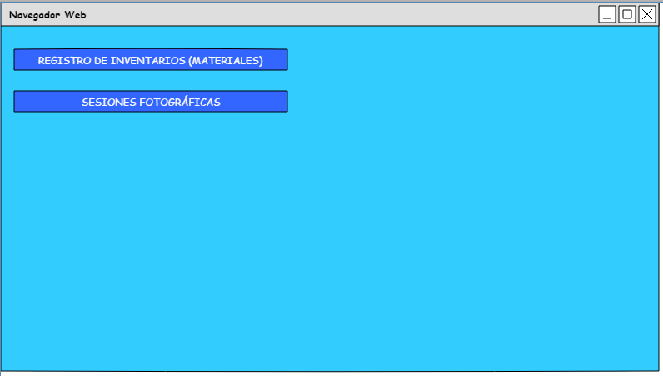

Elemento | Tipo de dato | Longitud | Formato | Obligatorio | Comportamiento
Registro_inv(btn) | N / A | N / A | N / A | N / A | Desencadena la verificacion de permisos del usuario Cambia la pantalla actual por la de inventarios.
S_fotograficas(btn) | N / A | N / A | N / A | N / A | Desencadena la verificación de permisos del usuario Cambia la pantalla actual por la de sesiones fotográficas.
Notas u observaciones adicionales

CU_03
Requerimiento | RF_03 | Nombre | Registro de inventario (Materiales)
Descripción | El sistema permitirá agregar, editar, eliminar, consultar y exportar a excel los materiales almacenados en el estudio fotografico
Actores | Empleado

Precondiciones | El usuario se encuentra autenticado como Empleado
Postcondiciones | Se ha agregado un nuevo material. Se ha editado un material. Se ha eliminado un material.

Flujo principal
Paso | Actor | Accion
1 | Usuario | Indica que desea consultar la lista de los materiales
2 | Sistema | Muestra la lista de los materiales registrados
3 | Usuario | Indica que desea agregar un nuevo material
4 | Sistema | Solicita los datos del material (listar datos)
5 | Usuario | Ingresa los datos solicitados y confirma
6 | Sistema | Verifica que los datos estén completos y correctos, si es así los almacena, informa al usuario y actualiza la lista de los materiales.

Flujos alternativos y excepciones
Paso | Descripción
6a | El sistema verifica los datos ingresados 1. El Sistema comprueba que exista un registro de materiales. 2. El Usuario accede al sistema de gestion del estudio.
6a-1a | El sistema detecta que la información está incompleta 1. El Sistema notifica al usuario que completa la información. 2. El Usuario la completa y confirma. 3. Continua en el paso 6a-1
* | 1. El Usuario cancela la operación. 2. El sistema pide confirmacion para la cancelacion 3. El usuario confirma la cancelacion 4. El sistema cancela la opreacion actual y regresa a un estado anterior

Reglas de negocio, Notas

PROTOTIPO
Nombre ventana: Registro de inventario
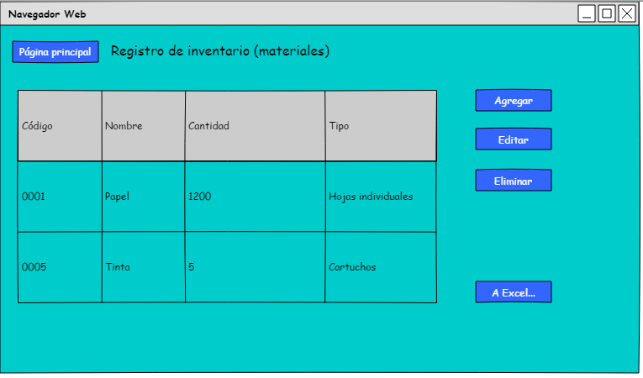

Elemento | Tipo de dato | Longitud | Formato | Obligatorio | Comportamiento
Pagina_p(btn) | N / A | N / A | N / A | N / A | Regresa a la pantalla principal
Tabla | N / A | N / A | N / A | N / A | Muestra la informacion requerida dentro
Agregar(btn) | N / A | N / A | N / A | N / A | Abre la ventana agregar materiales en modo de registro
Editar(btn) | N / A | N / A | N / A | N / A | Abre la ventana agregar materiales en modo de edicion, con la informacion del material seleccionado.
Eliminar(btn) | N / A | N / A | N / A | N / A | Mostrar mensaje de confirmacion, eliminar el regrsitro del material seleccionado
Detalles(btn) | N / A | N / A | N / A | N / A | Abre la ventana agregar materiales en modo de solo vista, con la informacion del proveedor seleccionado
A_Excel(btn) | N / A | N / A | N / A | N / A | Genera un archivo de excel con la lsita de materiales y la guarda en la computadora
Notas u observaciones adicionales

PROTOTIPO
Nombre ventana: Agregar materiales
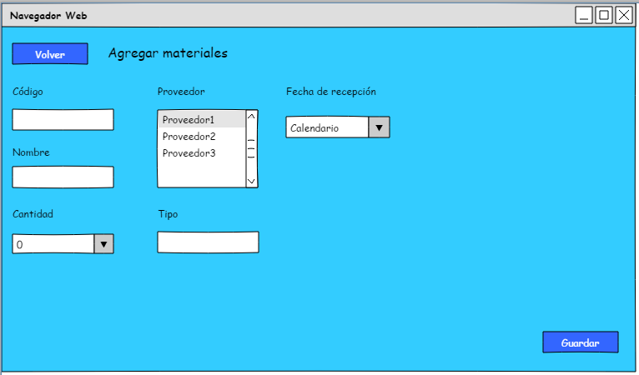

Elemento | Tipo de dato | Longitud | Formato | Obligatorio | Comportamiento
Volver(btn) | N / A | N / A | N / A | N / A | Regresa a la vista de la pantalla inventario
Codigo(tf) | Texto | 20 | De A-Z y 0-9 | SI | Muestra el codigo con el que registrara el material
Nombre(tf) | Texto | 30 | No caracteres especiales | SI | Muestra el nombre del material a registrar
Contidad(cb) | Numero entero | 10 | No letras, No caracteres especiales | SI | Permite selecciona la cantidad de piezas del material a registrar
Registrar(cb) | Texto | 50 | No caracteres especiales | SI | Muestra y permite la selección de uno de los proveedores registrados para asignarlo al material a registrar
Tipo(tf) | Texto | 50 | No numeros No caracteres especiales | SI | Muestra una brede descripcion del material a registrar
Fecha_recepcion(cl) | Fecha | 10 | Fechas validas del año | SI | Permite seleccionr la fecha en la que se registra el material
Guardar(btn) | N / A | N / A | N / A | N / A | Genera un nuevo registro de material del estudio, Guarda los cambios realizados, Regresa el sistema a la panatalla de inventario, Actualiza la tabla de inventario
Notas u observaciones adicionales

CU_04
Requerimiento | RF_04 | Nombre | Gestión de sesiones fotográficas.
Descripción | El sistema permitirá agregar, editar, eliminar, consultar las sesiones fotográficas asignadas al estudio fotográfico
Actores | Empleado

Precondiciones | El usuario se encuentra autenticado como empleado
Postcondiciones | Se ha agregado una nueva sesión fotográfica. Se ha editado una nueva sesión fotográfica. Se ha cancelado una sesión fotográfica.

Flujo principal
Paso | Actor | Acción
1 | Usuario | Indica que desea consultar la lista de sesiones fotográficas.
2 | Sistema | Muestra la lista de las sesiones pendientes.
3 | Usuario | Indica que desea agregar el registro de una nueva sesión.
4 | Sistema | Solicita los datos de la sesión (listar datos).
5 | Usuario | Ingresa los datos solicitados y confirma.
6 | Sistema | Verifica que los datos estén completos y correctos, si es así los almacena, informa al usuario y actualiza la lista de sesiones fotográficas.

Flujos alternativos y excepciones
Paso | Descripción
6a | El sistema verifica los datos ingresados 1. El Sistema comprueba que exista un registro de alguna sesión fotográfica. 2. El Usuario accede al sistema de gestión del estudio.
6a-1a | El sistema detecta que la información está incompleta 1. El Sistema notifica al usuario que completa la información. 2. El Usuario la completa y confirma. 3. Continua en el paso 6a-1
* | 1. El Usuario cancela la operación. 2. El sistema pide confirmacion para la cancelacion 3. El usuario confirma la cancelacion 4. El sistema cancela la opreacion actual y regresa a un estado anterior

Reglas de negocio, Notas

PROTOTIPO
Nombre ventana: Sesiones fotográficas
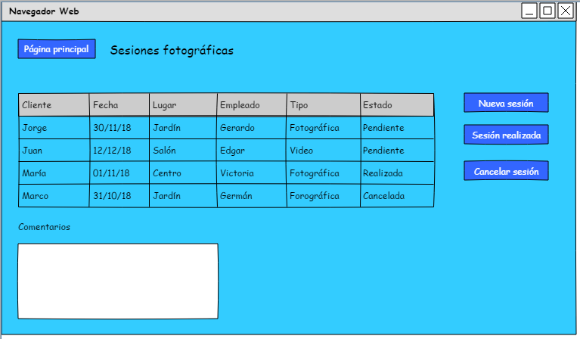

Elemento | Tipo de dato | Longitud | Formato | Obligatorio | Comportamiento
Pagina_p(btn) | N / A | N / A | N / A | N / A | Regresa a la pantalla principal
Tabla | N / A | N / A | N / A | N / A | Muestra la información requerida dentro
Nueva_s(btn) | N / A | N / A | N / A | N / A | Abre la ventana sesion
Sesion _r(btn) | N / A | N / A | N / A | N / A | Abre la ventana sesión en modo de edición, con la información de la sesión.
Cancelar(btn) | N / A | N / A | N / A | N / A | Mostrar mensaje de confirmación, eliminar el registro de la sesión
Comentarios(tf) | N / A | N / A | N / A | N / A | Muestra comentarios referentes a detalles extras sobre las sesiones pendientes.
Notas u observaciones adicionales

PROTOTIPO
Nombre ventana: Nueva sesion
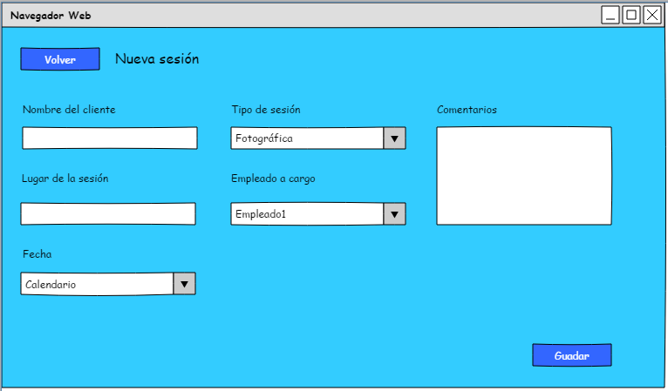

Elemento | Tipo de dato | Longitud | Formato | Obligatorio | Comportamiento
Volver(btn) | N / A | N / A | N / A | N / A | Regresa a la vista de la pantalla de sesiones
Nombre_client(tf) | Texto | 20 | No números. No carácteres especiales. | SI | Muestra el nombre del cliente que hiso la solicitud
Lugar_sesion(tf) | Texto | 30 | No carácteres especiales. | SI | Muestra el lugar de la solicitud
Tipo _sesion(cb) | Número entero | 10 | No letras. No carácteres especiales. | SI | Permite seleccionar el tipo de sesión que si desea el cliente
Empleado_asig(cb) | Texto | 50 | No carácteres especiales | SI | Muestra y permite la selección de uno de los empleados registrados para asignarlo a la sesion
Fecha(cl) | Fecha | 10 | Fechas válidas del año. | SI | Permite seleccionar la fecha en la que será la sesión
Comentarios(txa) | Texto | 100 | Sin limitaciones. | NO | Muestra información extra sobre la sesión
Guardar(btn) | N / A | N / A | N / A | N / A | Genera un nuevo registro de sesion fotográfica. Guarda los cambios realziados. Regresa el sistema a la panatalla de sesiones. Genera un nuevo registro de sesión fotográfica. Guarda los cambios realizados. Regresa el sistema a la pantalla de sesiones, Actualiza la tabla de sesiones
Notas u observaciones adicionales

CU_05
Requerimiento | RF_05 | Nombre | Registro de control y de salida
Descripción | El Sístema permitirá registrar la hora de entrada y de salida de un empleado
Actores | Empleados.

Precondiciones | El empleado debera ser autenficado previamente.
Postcondiciones | Se ha registrado una hora de salida y entrada de un empleado.

Flujo principal
Paso | Actor | Accion
1 | Usuario | Selecciona su Nombre de una lista predeterminada.
2 | Sístema | Muestra la lista los Nombres de los empleados.
3 | Usuario | Selecciona Sí la hora que se registrara sera la hra de salida o entrada
4 | Sístema | Deja seleccionada la opcion que se elgio
5 | Usuario | Registra hora de entrada/salida
6 | Sístema | Muestra los datos antes capturados por el empelado

Flujos alternativos y excepciones
Paso | Descripción
6 | El Sístema detecta que la información está incompleta 1. El Sístema Notifica al usuario que corrija o completa la información. 2. El Usuario confirma. 3. Continua en el paso 5 del flujo Normal
* | El Usuario cancela la operación.

Reglas de negocio, Notas

PROTOTIPO
Nombre ventana
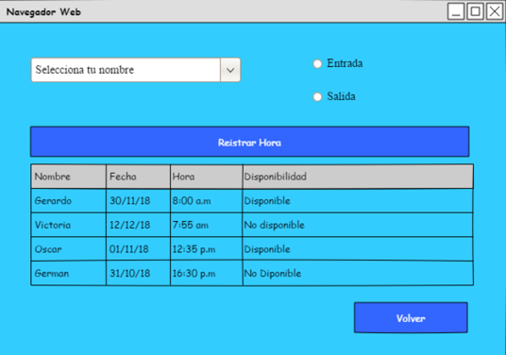

Elemento | Tipo de dato | Longitud | Formato | Obligatorio | Comportamiento
Combo box | String | indeterminada |  | Sí | Muestra la lista de Nombres de los empleados
RadioButton (entrada) | String | indeterminada |  | Sí | Selecciona la opcion entrada.
RadioButton (Salida) | String | indeterminada |  | Sí | Selecciona la opcion salida.
Botón (registrar hora) | String | indeterminada |  | Sí | Registra la hora de entrada/salida del empleado
Tabla | String | indeterminada |  | No | Muestra los registros antes llenados por el empleado
Botón (volver) | String | indeterminada |  | No | Regresa al ususario al inicio.
Notas u observaciones adicionales

CU_06
Requerimiento | RF_06 | Nombre | Registro de Pedidos
Descripción | El Sístema permitirá registrar la hora de entrada y de salida de un empleado
Actores | Empleados.

Precondiciones | El empleado debera ser autenficado previamente.
Postcondiciones | Se ha hecho algún cambio a la lista de pedidos

Flujo principal
Paso | Actor | Accion
1 | Usuario | Selecciona un pedido de los pedidos activos (mostrados en la tabla) y presiona en historial
2 | Sístema | Muestra el historial de cambios de ese pedido, con los cambios que le ha hecho cada empleado
3 | Usuario | El usuario cierra la ventana generada por (2)
4 | Sístema | La ventana es cerrada
5 | Usuario | El usuario cierra la ventana
6 | Sístema | Regresa a la ventana anterior

Flujos alternativos y excepciones
Paso | Descripción
1a | Un empleado de tienda presiona en "Agregar"
1a-1 | El empleado agrega información nueva de un pedido
1b | Un empleado no de tienda presiona en "Progresar", potencialmente cambiando su ubicación y estado.
1b-1 | Se abre una ventana nueva para reportar cambios a un pedido
1c | Un empleado de tienda presiona en "Abonar"
1c-1 | Se abre una ventana nueva para agregar dinero de anticipo a un pedido
1d | Cualquier empleado presiona en "Detalles"
1d-1 | Información adicional del pedido es mostrada
1e | Un administrador presiona en eliminar, borrando el pedido
1.00E-01 | El sistema borra el pedido
* | El Usuario cancela la operación cerrando la ventana

Reglas de negocio, Notas
No todos los botones están disponibles para todos los usuarios. Dependiendo de quién lo esté viendo, podrá ver distintos botones y hacer click en ellos bajo distintas circunstancias.

PROTOTIPO
Nombre ventana
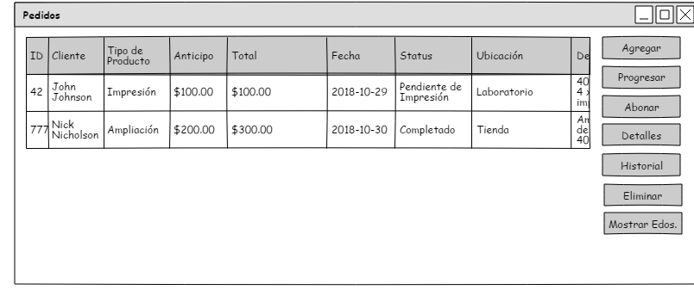

Elemento | Tipo de dato | Longitud | Formato | Obligatorio | Comportamiento
Tabla | N/A | N/A | N/A | N/A | Muestra la lista de los pedidos activos
Agregar(btn) | N/A | N/A | N/A | N/A | Para los empleados de tienda permite registrar un pedido nuevo
Progresar(btn) | N/A | N/A | N/A | N/A | Permite a un empleado no de tienda reportar sus cambios a un pedido
Abonar(btn) | N/A | N/A | N/A | N/A | Permite a un empleado de tienda apuntar más anticipo de un cliente
Detalles(btn) | N/A | N/A | N/A | N/A | Muestra instrucciones precisas acerca del pedido, fecha de ingreso, nombres completos, etc.
Eliminar(btn) | N/A | N/A | N/A | N/A | Elimina del sistema. Sólo disponible para administradores.
Historial(btn) | N/A | N/A | N/A | N/A | Muestra todos los pedidos en la tabla, incluyendo los completados.
Notas u observaciones adicionales

